Chi tiết địa chất
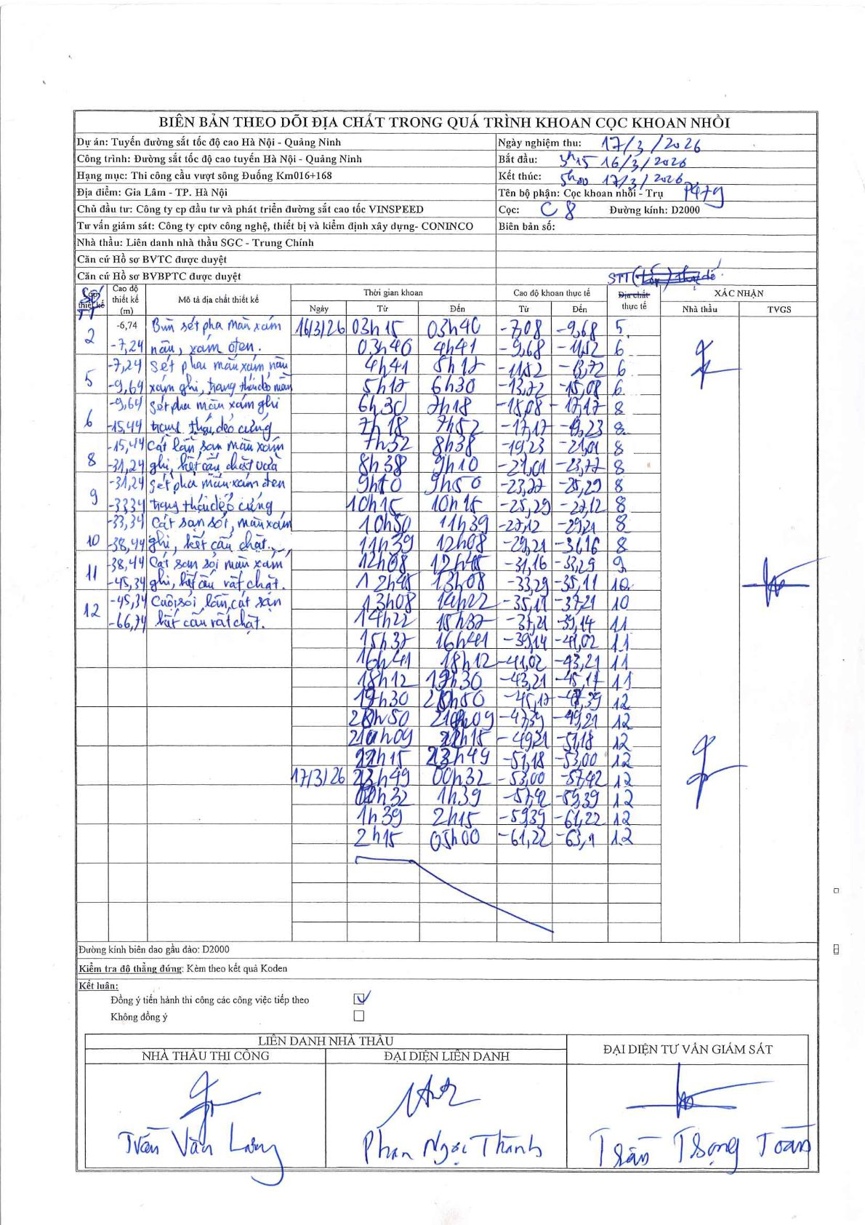
Dự án | Tuyến đường sắt tốc độ cao Hà Nội - Quảng Ninh
Hạng mục | Thi công cầu vượt sông Đuống Km016+168
Tên bộ phận | Cọc khoan nhồi - Trụ P17g
Số hiệu cọc | C8
Biên bản số
Đường kính | D2000
Bắt đầu thi công | 05:15 16/03/2026
Kết thúc thi công | 05:00 17/03/2026

Địa chất TT | Đường kính | Mô tả lớp thiết kế | Từ (h) | Đến (h) | Cao độ từ | Cao độ đến | T.Gian (h) | Dài (m) | V (m/h) | Ghi chú
5 | D2000 | Sét pha màu xám nâu, xám ghi, trạng thái dẻo mềm. | 03:15 16/03/2026 | 03:40 16/03/2026 | -7.08 | -9.68 | 0.42 | 2.6 | 6.24
6 | D2000 | Sét pha màu xám ghi trạng thái dẻo cứng. | 03:40 16/03/2026 | 04:41 16/03/2026 | -9.68 | -11.52 | 1.02 | 1.84 | 1.81
6 | D2000 | Sét pha màu xám ghi trạng thái dẻo cứng. | 04:41 16/03/2026 | 05:12 16/03/2026 | -11.52 | -13.72 | 0.52 | 2.2 | 4.26
6 | D2000 | Sét pha màu xám ghi trạng thái dẻo cứng. | 05:12 16/03/2026 | 06:30 16/03/2026 | -13.72 | -15.08 | 1.3 | 1.36 | 1.05
8 | D2000 | Cát lẫn sạn màu xám ghi, kết cấu chặt vừa. | 06:30 16/03/2026 | 07:18 16/03/2026 | -15.08 | -17.17 | 0.8 | 2.09 | 2.61
8 | D2000 | Cát lẫn sạn màu xám ghi, kết cấu chặt vừa. | 07:18 16/03/2026 | 07:52 16/03/2026 | -17.17 | -19.23 | 0.57 | 2.06 | 3.64
8 | D2000 | Cát lẫn sạn màu xám ghi, kết cấu chặt vừa. | 07:52 16/03/2026 | 08:38 16/03/2026 | -19.23 | -21.01 | 0.77 | 1.78 | 2.32
8 | D2000 | Cát lẫn sạn màu xám ghi, kết cấu chặt vừa. | 08:38 16/03/2026 | 09:10 16/03/2026 | -21.01 | -23.27 | 0.53 | 2.26 | 4.24
8 | D2000 | Cát lẫn sạn màu xám ghi, kết cấu chặt vừa. | 09:10 16/03/2026 | 09:50 16/03/2026 | -23.27 | -25.29 | 0.67 | 2.02 | 3.03
8 | D2000 | Cát lẫn sạn màu xám ghi, kết cấu chặt vừa. | 09:50 16/03/2026 | 10:15 16/03/2026 | -25.29 | -27.12 | 0.42 | 1.83 | 4.39
8 | D2000 | Cát lẫn sạn màu xám ghi, kết cấu chặt vừa. | 10:15 16/03/2026 | 11:39 16/03/2026 | -27.12 | -29.21 | 1.4 | 2.09 | 1.49
8 | D2000 | Cát lẫn sạn màu xám ghi, kết cấu chặt vừa. | 11:39 16/03/2026 | 12:08 16/03/2026 | -29.21 | -31.16 | 0.48 | 1.95 | 4.03
9 | D2000 | Sét pha màu xám đen trạng thái dẻo cứng. | 12:08 16/03/2026 | 12:48 16/03/2026 | -31.16 | -33.29 | 0.67 | 2.13 | 3.19
10 | D2000 | Cát sạn sỏi, màu xám ghi, kết cấu chặt. | 12:48 16/03/2026 | 13:08 16/03/2026 | -33.29 | -35.11 | 0.33 | 1.82 | 5.46
10 | D2000 | Cát sạn sỏi, màu xám ghi, kết cấu chặt. | 13:08 16/03/2026 | 14:22 16/03/2026 | -35.11 | -37.21 | 1.23 | 2.1 | 1.7
11 | D2000 | Cát sạn sỏi màu xám ghi, kết cấu rất chặt. | 14:22 16/03/2026 | 15:37 16/03/2026 | -37.21 | -39.14 | 1.25 | 1.93 | 1.54
11 | D2000 | Cát sạn sỏi màu xám ghi, kết cấu rất chặt. | 15:37 16/03/2026 | 16:41 16/03/2026 | -39.14 | -41.02 | 1.07 | 1.88 | 1.76
11 | D2000 | Cát sạn sỏi màu xám ghi, kết cấu rất chặt. | 16:41 16/03/2026 | 18:12 16/03/2026 | -41.02 | -43.21 | 1.52 | 2.19 | 1.44
11 | D2000 | Cát sạn sỏi màu xám ghi, kết cấu rất chặt. | 18:12 16/03/2026 | 19:30 16/03/2026 | -43.21 | -45.17 | 1.3 | 1.96 | 1.51
12 | D2000 | Cuội sỏi lẫn cát sạn kết cấu rất chặt. | 19:30 16/03/2026 | 20h50 16/03/2026 | -45.17 | -47.39 | 1.33 | 2.22 | 1.66
12 | D2000 | Cuội sỏi lẫn cát sạn kết cấu rất chặt. | 20h50 16/03/2026 | 21h49 16/03/2026 | -47.39 | -49.31 | 0.98 | 1.92 | 1.95
12 | D2000 | Cuội sỏi lẫn cát sạn kết cấu rất chặt. | 21h49 16/03/2026 | 22h15 16/03/2026 | -49.31 | -51.18 | 0.43 | 1.87 | 4.32
12 | D2000 | Cuội sỏi lẫn cát sạn kết cấu rất chặt. | 22h15 16/03/2026 | 23h49 16/03/2026 | -51.18 | -53 | 1.57 | 1.82 | 1.16
12 | D2000 | Cuội sỏi lẫn cát sạn kết cấu rất chặt. | 23h49 16/03/2026 | 00h32 17/03/2026 | -53 | -55.42 | 0.72 | 2.42 | 3.38
12 | D2000 | Cuội sỏi lẫn cát sạn kết cấu rất chặt. | 00h32 17/03/2026 | 01h39 17/03/2026 | -55.42 | -58.39 | 1.12 | 2.97 | 2.66
12 | D2000 | Cuội sỏi lẫn cát sạn kết cấu rất chặt. | 01h39 17/03/2026 | 02h15 17/03/2026 | -58.39 | -61.22 | 0.6 | 2.83 | 4.72
12 | D2000 | Cuội sỏi lẫn cát sạn kết cấu rất chặt. | 02h15 17/03/2026 | 05:00 17/03/2026 | -61.22 | -63.1 | 2.75 | 1.88 | 0.68

ẢNH BIÊN BẢN GỐC

